Imagen
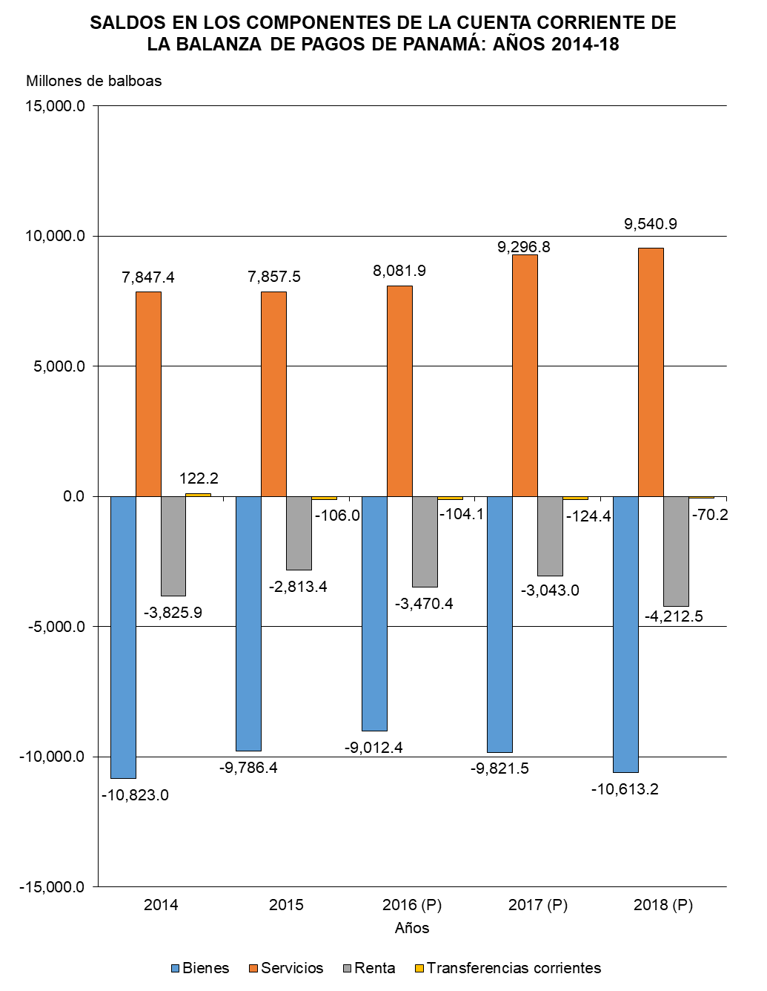

Gráfica Cuenta Corriente BN
SALDOS EN LOS COMPONENTES DE LA CUENTA CORRIENTE DE LA BALANZA DE PAGOS DE PANAMÁ: AÑOS 2014-18
 | Bienes | Servicios | Renta | Transferencias corrientes
2014 | -10,823.0 | 7,847.4 | -3,825.9 | 122.2
2015 | -9,786.4 | 7,857.5 | -2,813.4 | -106.0
2016 (P) | -9,012.4 | 8,081.9 | -3,470.4 | -104.1
2017 (P) | -9,821.5 | 9,296.8 | -3,043.0 | -124.4
2018 (P) | -10,613.2 | 9,540.9 | -4,212.5 | -70.2

Gráfica Cuenta Corriente
SALDOS EN LOS COMPONENTES DE LA CUENTA CORRIENTE DE LA BALANZA DE PAGOS DE PANAMÁ: AÑOS 2014-18
 | Bienes | Servicios | Renta | Transferencias corrientes
2014 | -10,823.0 | 7,847.4 | -3,825.9 | 122.2
2015 | -9,786.4 | 7,857.5 | -2,813.4 | -106.0
2016 (P) | -9,012.4 | 8,081.9 | -3,470.4 | -104.1
2017 (P) | -9,821.5 | 9,296.8 | -3,043.0 | -124.4
2018 (P) | -10,613.2 | 9,540.9 | -4,212.5 | -70.2

